Sheet1
排名 | 39 | 38 | 37 | 36 | 35 | 34 | 33 | 32 | 31 | 30 | 29 | 28 | 27 | 26 | 25 | 24 | 23 | 22 | 21 | 20 | 19 | 18 | 17 | 16 | 15 | 14 | 13 | 12 | 11 | 10 | 9 | 8 | 7 | 6 | 5 | 4 | 3 | 2 | 1
图片 | 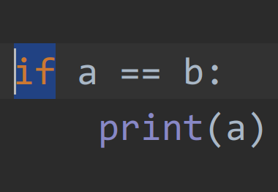 | 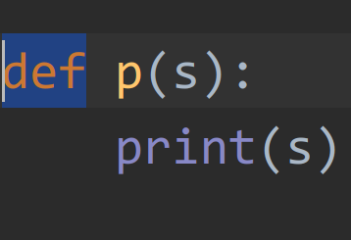 | 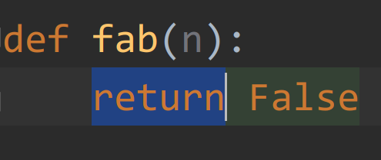 | 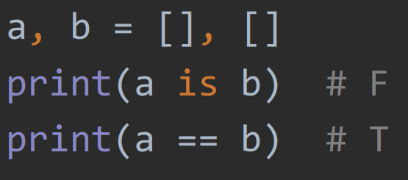 | 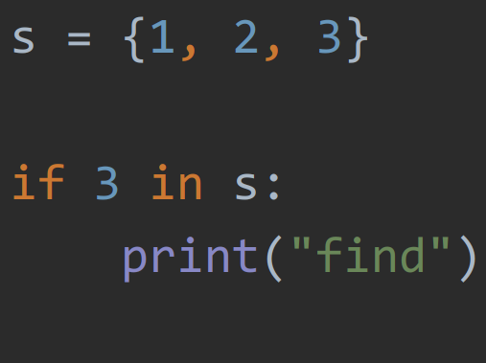 | 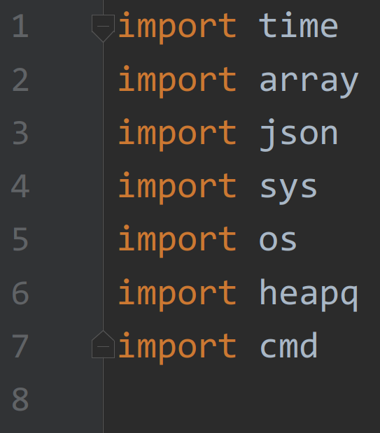 |  | 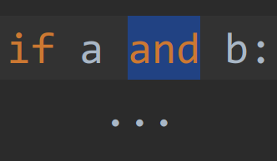 | 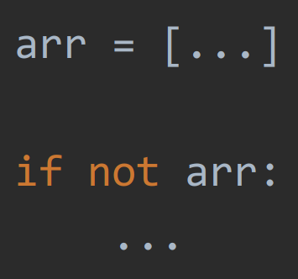 | 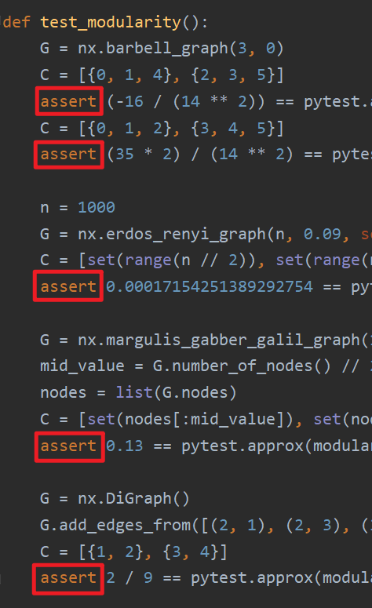 | 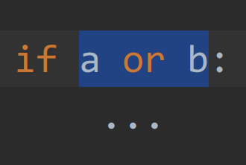 |  | 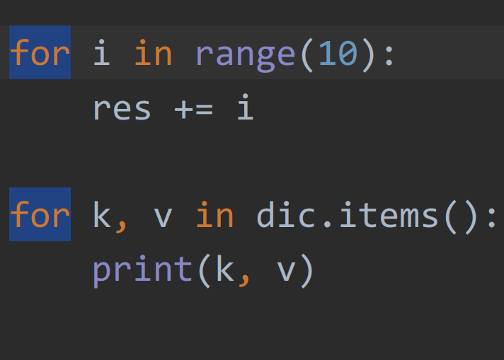 | 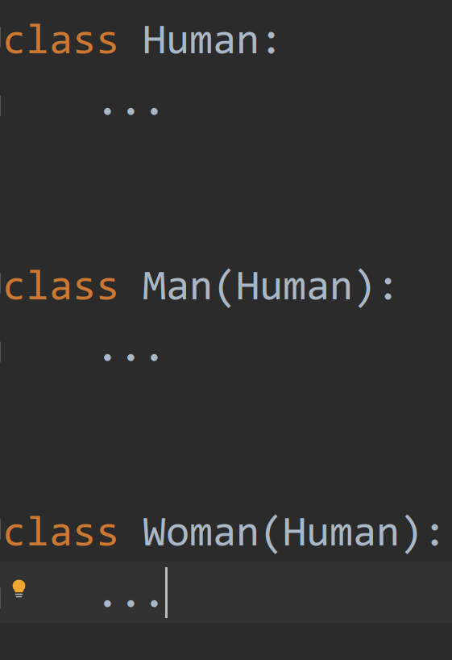 | 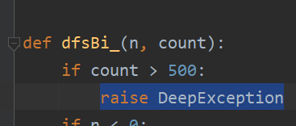 | 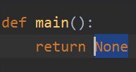 | 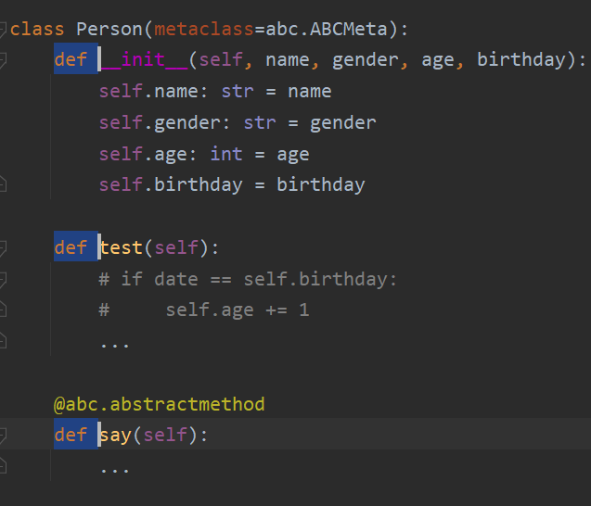 | 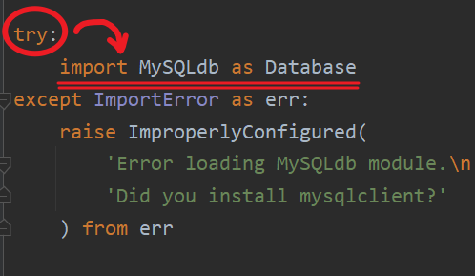 | 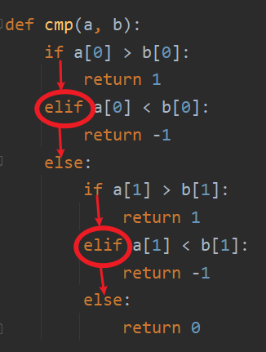 | 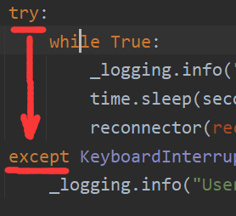 | 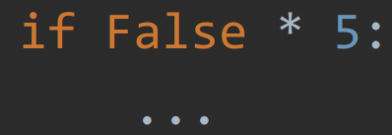 |  | 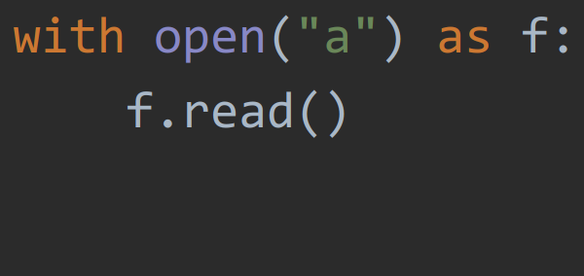 | 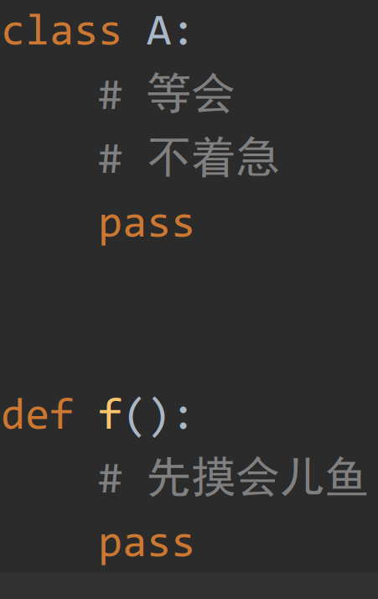 | 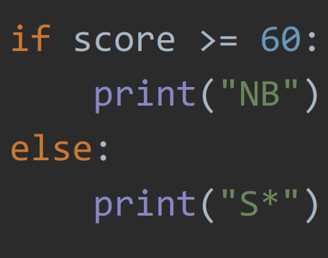 | 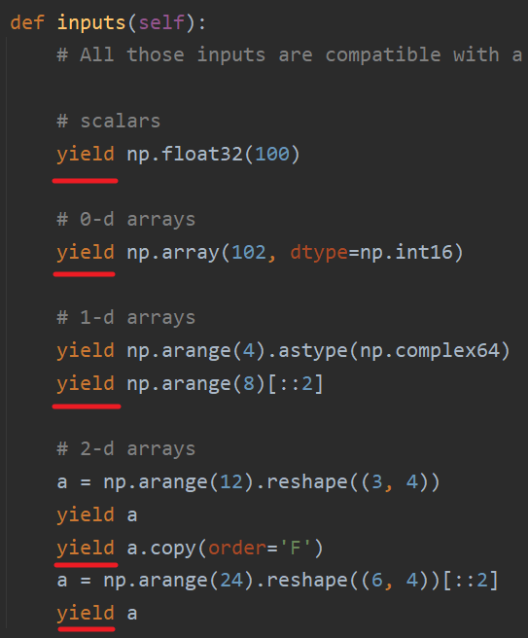 | 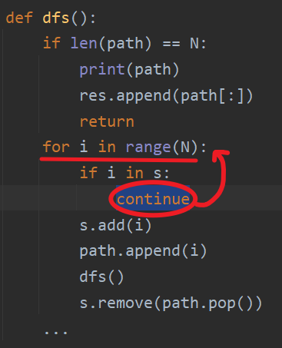 | 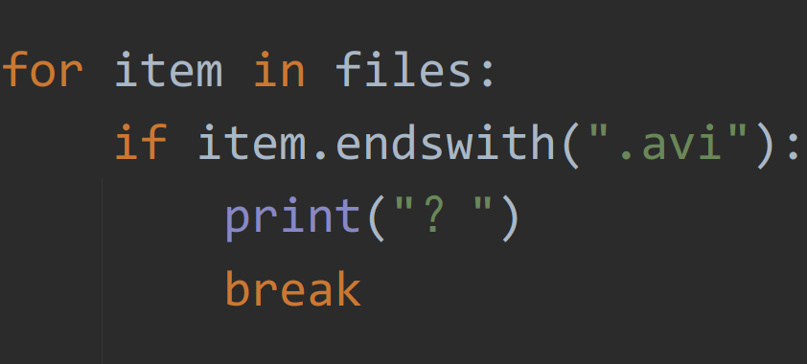 | 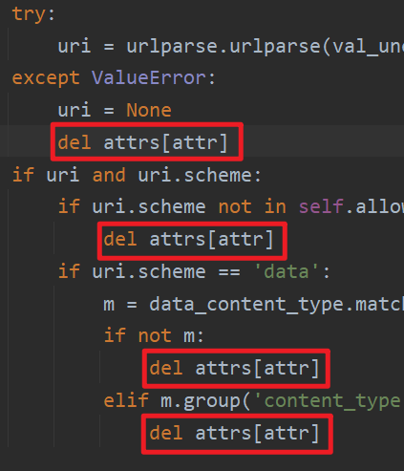 |  | 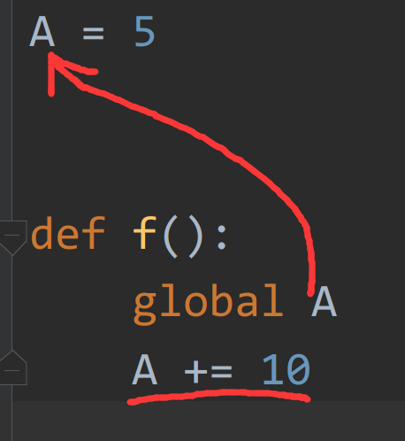 | 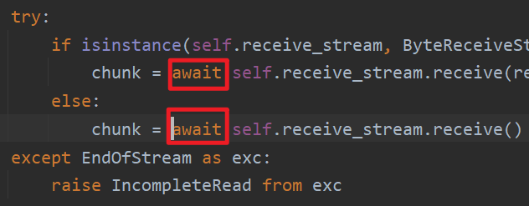 | 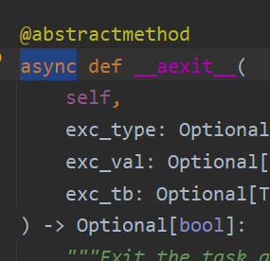 | 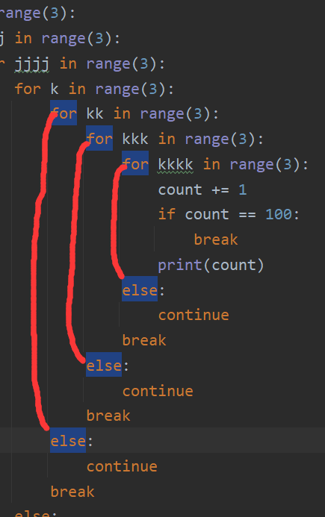 | 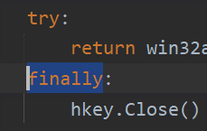 | 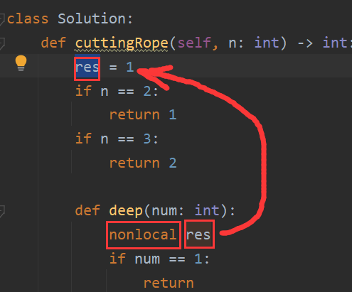 | 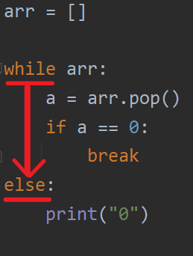 | 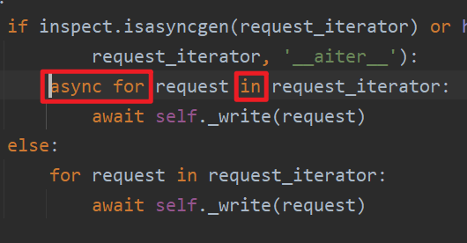 | 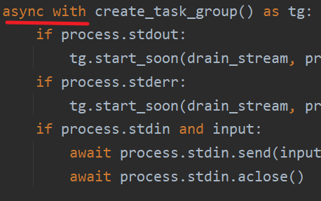
关键字 | if | def | return | is | in | import | from | and | not | assert | or | as | for . in . | class | raise | None | class def | try | elif | except | True | False | with | pass | else | yield | continue | break | del | lambda | global | await | async def | for else | finally | nonlocal | while else | async for | async with
使用次数 | 284212 | 267943 | 219853 | 215661 | 209799 | 146221 | 141700 | 132037 | 123997 | 102078 | 71220 | 68935 | 59280 | 47258 | 45931 | 42765 | 37566 | 27048 | 26849 | 25499 | 24105 | 22050 | 18851 | 15068 | 11710 | 8026 | 6182 | 6175 | 4799 | 4447 | 2681 | 1861 | 1320 | 791 | 146 | 97 | 74 | 40 | 34
说明 | 条件判断 | 定义函数 | 函数的出口 | 内存地址是否相同 | 属于一种运算符 | 引入模块 | 引用时候使用 | 逻辑与 | 逻辑非,也经常用于容器判空 | 断言语句 在第三方库中经常出现 | 逻辑或 | 起别名，通常和import,with 连用 | 循环，和in接在一起，也在列表推导式中出现 | 定义类 | 产生了错误 | 空值 | 类里的方法 | 捉虫子专用 | 多年不写py之后最容易写错的关键字 | 和try连用一起捉虫子 | 真值，可以经过int()转化为1 | 假值，可以经过int转化为0 | 经常打开文件的时候使用，经典as f | py特色 | 和if连用 | 代替return可让函数变成生成器函数 | 继续本轮循环 | 跳出循环使用 | 删除对象 | 通常在参数为函数时使用，需要保证一行实现 | 在函数中声明某个变量是全局变量 | 异步 | 异步函数 | 接在for后面的else | 出事儿后的善后工作 | 当出现函数嵌套的时候，你要在内层修改外层的变量 | 接在while后年面的else | 异步迭代 | 异步with

